共通部品
設計書 |  |  | 画面ＩＤ | CommonParts |  |  |  | 作成者 |  |  |  |  | 修正者
 |  |  | 画面名 | 共通部品 |  |  |  | 作成日 |  |  |  |  | 修正日

１．画面レイアウト

２．機能説明
 | 概要：

３．項目説明
 | NO | 項目名 |  | 部品 |  | 桁数 |  | 属性 |  | 入力可 |  | 備考
 | 1 | Logo |  |  | 写真 |  | / | 写真 |  |  | 不
 | 2 | システム名前 |  |  | 文字 |  | / | 文字 |  |  | 不
 | 3 | Product List |  |  | ボタン |  | / |  | / |  | /
 | 4 | New Product |  |  | ボタン |  | / |  | / |  | /
 | 5
 | 6
 | 7
 | 8
 | 9
 | 10

４．処理内容
処理内容は、詳細設計で記載

商品検索
設計書 |  |  |  | 画面ＩＤ | PizzaProducts |  |  |  | 作成者 |  |  |  | 修正者
 |  |  |  | 画面名 | 商品検索画面 |  |  |  | 作成日 |  |  |  | 修正日

１．画面レイアウト
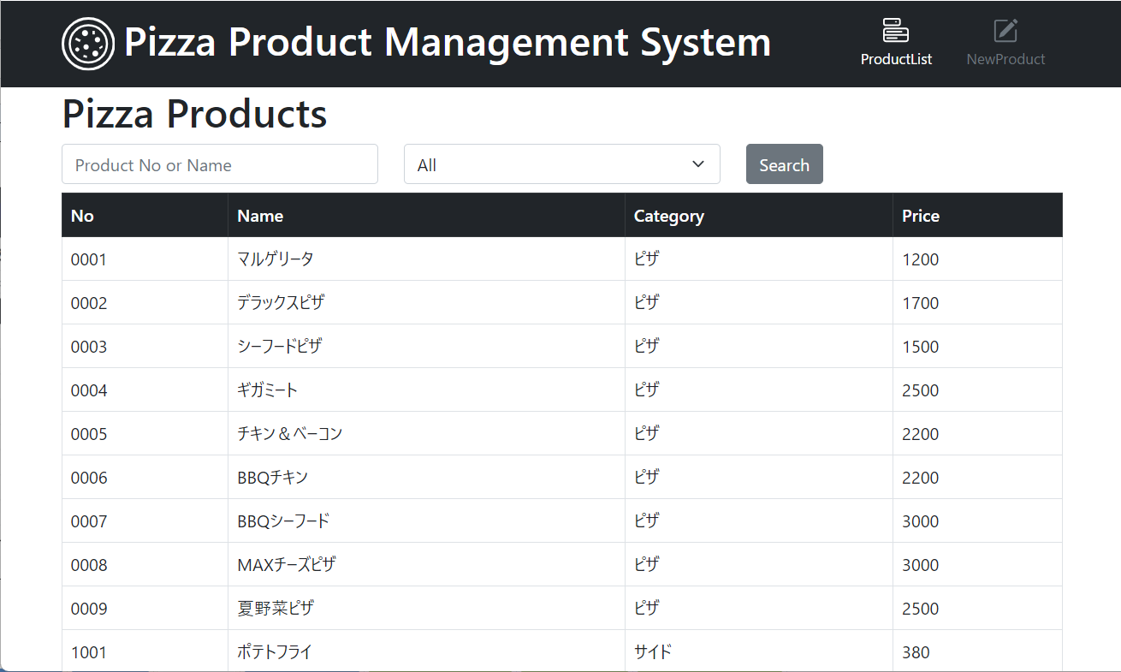

２．機能説明
 | 利用者：アルバイト、社員
 | 概要：

３．項目説明
 | NO | 項目名 |  |  | 部品 |  | 桁数 |  | 属性 |  | 入力可 | 備考
 | 1 |  | NO |  |  | 数字 |  | 4 | 数字 |  | 不 | APIからテーブルのデータ
 | 2 |  | Name |  |  | 文字 |  | 50 | 文字 |  | 不 | APIからテーブルのデータ
 | 3 |  | Category |  |  | 文字 |  | 4 | 文字 |  | 不 | APIからテーブルのデータ
 | 4 |  | Price |  |  | 数字 |  | / | 数字 |  | 不 | APIからテーブルのデータ
 | 5 |  | キーワード |  | テキストボックス |  |  | 50 | 文字 |  | 可
 | 6 |  | 種類 |  |  | 目録 |  | / | 項目 |  | 不
 | 7 |  | Search |  |  | ボタン |  | / |  | / | 不
 | 8 |  | Pizza Products |  |  | 文字 |  | / | 文字 |  | 不 | 画面内容の主題
 | 9
 | 10

４．処理内容
処理内容は、詳細設計で記載

商品登録・変更
設計書 |  |  | 画面ＩＤ | ProductRegistration |  |  | 作成者 |  |  | 修正者
 |  |  | 画面名 | 商品登録・変更画面 |  |  | 作成日 |  |  | 修正日

１．画面レイアウト
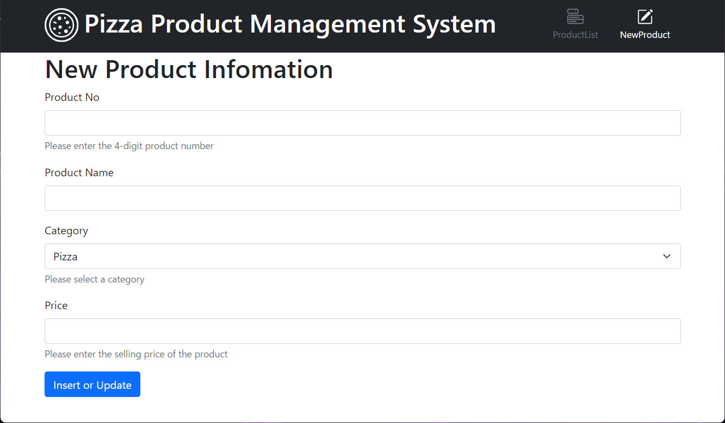

２．機能説明
 | 利用者：社員
 | 概要：

３．項目説明
 | NO | 項目名 |  | 部品 | 桁数 |  | 属性 | 入力可 | 備考
 | 1 | NewPizza Information |  | 文字 |  | / | 文字 | 不 | 画面内容の主題
 | 2 | Product No |  | テキストボックス |  | 4 | 数字 | 可 | テキストボックスの主題をつき
 | 3 | テキストボックスのメッセージ |  | 文字 |  | / | 文字 | 不 | テキストボックスのルール
 | 4 | Product Name |  | テキストボックス |  | 50 | 文字 | 可 | テキストボックスの主題をつき
 | 5 | Category |  | 目録 |  | / | 項目 | 不 | テキストボックスの主題をつき
 | 6 | テキストボックスのメッセージ |  | 文字 |  | / | 文字 | 不 | テキストボックスのメッセージ
 | 7 | Price |  | 数字 |  | 4 | 項目 | 不 | テキストボックスの主題をつき
 | 8 | テキストボックスのメッセージ |  | 文字 |  | / | 文字 | 不 | テキストボックスのメッセージ
 | 9 | insert or Update |  | ボタン |  | / | / | 不 | 提出機能
 | 10

４．処理内容
処理内容は、詳細設計で記載

商品検索処理
システム名 |  |  |  |  | 作成日付／作成者 |  |  |  | 最終更新日付／最終更新者
PizzaAPI |  |  |  |  | 2024−05−31

インターフェース名 |  |  | プログラム名 | データ形式 |  | 説明／備考
商品検索処理 |  |  | search.php | JSON

inputパラメータ
No | 階層 | 項目名称 | 項目ID | 属性 | 桁数(小数) |  | 必須 | 項目説明 | 備考
1 | 1 | 商品番号 | PRODUCT_NO | 文字 | 4 |  |  | 商品番号 | 商品番号と商品名のいずれ
2 | 2 | 商品名 | PNAME | 文字 | 50 |  |  | 商品名 | 商品番号と商品名のいずれ
3 | 1 | カテゴリ | CATEGORY | 文字 | 4 |  | O | カテゴリ | Allでもいい

outputパラメータ
No | 階層 | 項目名称 | 項目ID | 属性 | 桁数(小数) |  | 必須 | 項目説明 | 備考
1 | 1 | 商品番号 | PRODUCT_NO | 文字 | 4 |  | O | 商品番号
2 | 2 | 商品名 | PNAME | 文字 | 50 |  | O | 商品名
3 | 1 | カテゴリ | CATEGORY | 文字 | 4 |  | O | カテゴリ
4 | 2 | 販売価格 | PRICE | 数値 | 4 |  | O | 販売価格

処理内容

処理内容は、詳細設計で記載

商品登録・更新処理
システム名 |  |  |  |  | 作成日付／作成者 |  |  |  | 最終更新日付／最終更新者
PizzaAPI

インターフェース名 |  |  | プログラム名 | データ形式 |  | 説明／備考
商品登録・更新処理I |  |  | register.php | JSON

inputパラメータ
No | 階層 | 項目名称 | 項目ID | 属性 | 桁数(小数) |  | 必須 | 項目説明 | 備考
1 | 1 | 商品番号 | PRODUCT_NO | 文字 | 4 |  | O | 商品番号
2 | 2 | 商品名 | PNAME | 文字 | 50 |  | O | 商品名
3 | 1 | カテゴリ | CATEGORY | 文字 | 4 |  | O | カテゴリ
4 | 2 | 販売価格 | PRICE | 数値 | 4 |  | O | 販売価格

outputパラメータ
No | 階層 | 項目名称 | 項目ID | 属性 | 桁数(小数) |  | 必須 | 項目説明 | 備考
/ | / | 商品登録・更新処理の結果 | Result_Message | 文字 | 50 |  | O | 商品登録・更新処理の結果

処理内容

処理内容は、詳細設計で記載

